Sheet
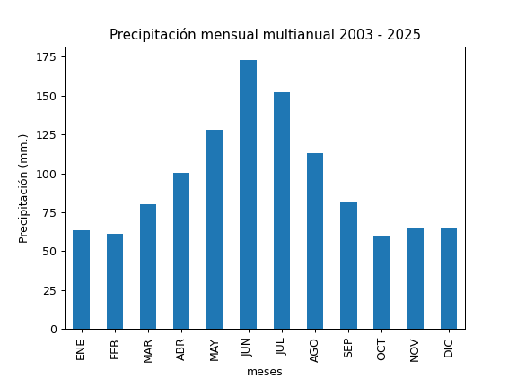
REGISTRO MULTIANUAL MENSUAL DE PLUVIOMETRÍA
ESTACIÓN: |  | PAPALLACTA
CÓDIGO: |  | P34
COORDENADAS: |  | Latitud (WGS84 TMQ): 9957893
 |  | Longitud (WGS84 TMQ): 539936
ELEVACIÓN: |  | 3156 msnm.

PRECIPITACIÓN MENSUAL

AÑO | ENE | FEB | MAR | ABR | MAY | JUN | JUL | AGO | SEP | OCT | NOV | DIC | TOTAL
2003 | 50.88 | 115.68 | 150 | 78.96 | 180.24 | 145.68 | 214.32 | 54.72 | 91.68 | 64.32 | 47.52 | 90.72
2004 | 11.28 | 56.8 | 151.68 | 121.92 | 138.48 | 184.8 |  |  |  |  |  | 47.04
2005 | 10.08 | 80.64 | 86.16 | 153.84 | 78 | 158.16
2006 | 76.32 | 46.56 | 74.64 | 116.64 | 95.52 | 190.08 | 120 | 93.84 |  |  | 104.16 | 54.72
2007 | 50.88 | 48.72 |  |  | 67.92 | 220.8 | 59.76 | 174 | 83.28 | 69.12 | 107.76 | 86.16
2008 | 77.04 | 98.64 | 66.24 | 85.6 | 62.5 | 60.7
2009 | 139.8 | 51.8 | 46.4 | 121.4 | 106 | 183.2 | 100.3 | 107.2 | 41.3 | 27.6 | 6.6 | 45.8
2010 | 41.7 | 71.4 | 70.6 | 106.9 | 125.8 | 198.8 | 86.1 | 110.3 | 83.3 | 51.8 | 113.4 | 36.7
2011 | 49.3 | 28.3 | 56.3 | 82.3 | 144.8 | 130.4 | 175.2 | 82.5 | 40.7 | 49.1 | 62.5 | 89.7
2012 | 96.3 | 65.4 | 65.6 | 64.2 | 79.7 | 124.1 | 142.8 | 112.3 | 52.3 | 36.4 | 28.6 | 37.5
2013 | 49.3 | 80.8 | 25.8 | 63.7 | 192.4 | 125 | 183.9 | 97.52 | 97.7 | 81.9 | 60.4 | 53.7
2014 | 13.1 | 19.2 | 96.4 | 146.9 | 194.9 | 211.8 | 89.7 | 123.8 | 84.9 | 68.1 | 41.4 | 54.2
2015 | 69.4 | 55.2 | 71.9 | 78.8 | 77.1 | 262.8 | 168.3 | 117.3 | 53.8 | 64.8 | 83.7 | 40.4
2016 | 26.1 | 45.2 | 91.6 | 113.8 | 82.7 | 239.7 | 123.8 | 59.1 | 116.9 | 38.8 | 46.9 | 36.8
2017 | 90.7 | 30.5 | 97.4 | 77.5 | 153.5 | 207.4 | 202.6 | 75.1 | 93.5 | 61.7 | 70.7 | 98.5
2018 | 103.8 | 10.7 | 47.1 | 42.2 | 156.8 | 139 | 88.5 | 117.4 | 88.3 | 23.8 | 54.1 | 93.8
2019 | 87.9 | 71.3 | 44.9 | 75.7 | 202.6 |  | 183.4 | 200.9 | 78.1 | 119 | 63.5 | 58.8
2020 | 53.8 | 70.7 | 65.6 | 81.3 | 124.3 | 193.4 | 194.6 | 123.5 | 114.1 | 61.2 | 116.5 | 71.8
2021 | 98.1 | 80.3 | 100.6 | 167.7 | 176.6 | 186.1 | 197 | 92.8 | 117.2 | 95.9 | 51.7 | 63
2022 | 33.5 | 49.9 | 82.8 |  |  | 164.9 | 240.2 | 163.1 | 86 | 83.3 | 57.5 | 75
2023 | 67.5 | 66.6 | 124.5 | 111.5 | 96.9 | 122.9 | 186.1 | 132.9 | 70.9 | 36.3 | 103.8 | 64.1
2024 | 69.7 | 80.8 | 70.4 | 115.6 | 150.7 | 183.3 | 138.6 | 111.7 | 73.7 | 49.5 | 20.6 | 88.9
2025 | 93.6 | 86.4

PROM
MAX
MIN

